상품제안서
로페리아 A5 럭셔리 마그네틱 파우치형 다이어리 노트 0190129 | 상품코드: F31428

 |  |  |  |  |  |  | 02-412-0044 | www.easy1.co.kr
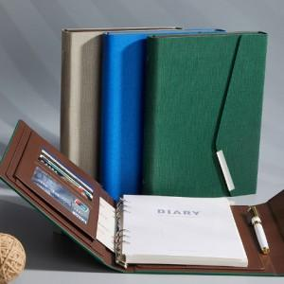

【상세/제작정보】 | <p><span style="font-size: 12pt;"><b>* 배송비- 1박스 5000원 별도</b></span></p>

【인쇄/포장옵션】 | 레이저, 풀칼라 / OPP(비닐)

【공급단가】 | 수량 | 100~ | 300~ | 500~ | 1,000~ | 3,000~
*VAT별도 | 단가 | 10,200원 | 9,750원 | 9,500원 | 9,300원 | 9,150원

【상품 URL】 | https://dev.easy1.co.kr:443/src/goods_detail.php?gdno=31428

